porsaad
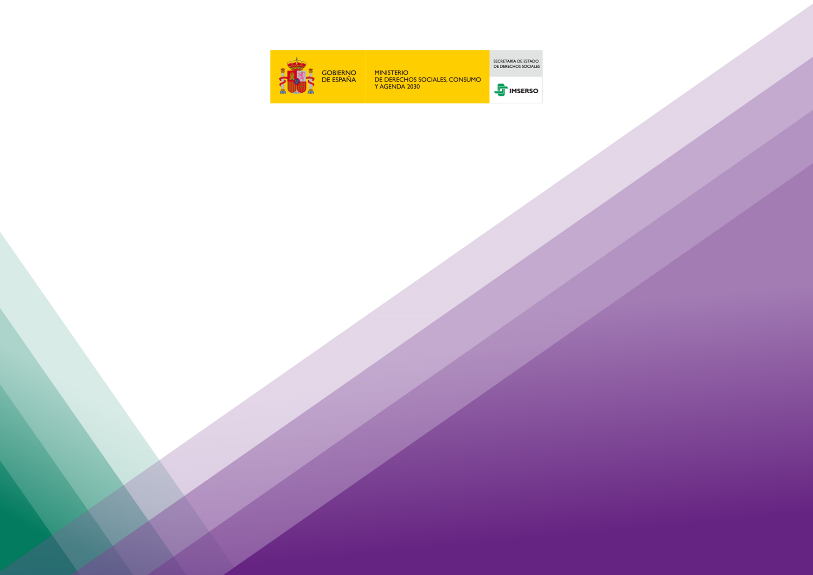

INFORMACIÓN ESTADÍSTICA DEL
SISTEMA PARA LA AUTONOMÍA Y ATENCIÓN A LA DEPENDENCIA

Situación a 31 de julio de 2024
FINANCIACIÓN NIVEL ACORDADO DE PROTECCIÓN

Debido a la revisión permanente de los datos presentados, estos tienen siempre un carácter provisional.

Instituto de Mayores y Servicios Sociales (Imserso)

